Основная таблица
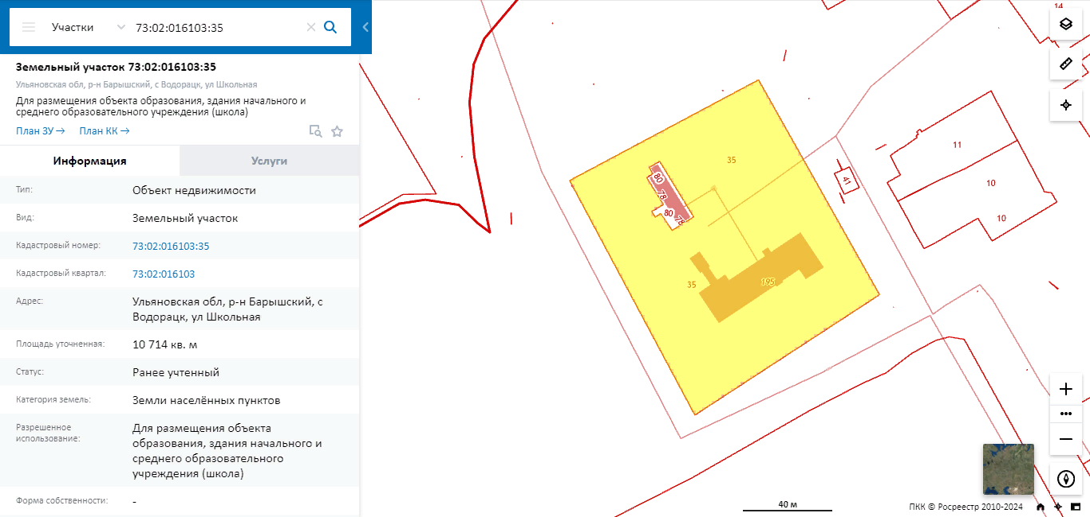
П/п | Наименование параметров | Формат заполнения | Информация по площадке
1 | Местонахождение площадки (федеральный округ, субъект РФ, город, адрес, кадастровый номер) |  | 433734, Ульяновская область, Барышский район, село Водорацк, улица Школьная, дом 1. Кадастровый номер: 73:02:016103:35
 | Транспортная доступность
2 | Удаленность от регионального центра | наименование, км | г.Ульяновск, 115
3 | Удаленность от аэропорта | наименование, км | Аэропорт им.Карамзина, г.Ульяновск, 109; Аэропорт г.Саранск, 189
4 | Удаленность от дорог регионального и федерального значения | наименование, км | Местного назначения - 5 км. Регионального назначения (73К-1434) – 0.5 км. Федерального назначения (М5) - 77 км.
5 | Удаленность от ближайшей ж/д станции | наименование, км | Станция Барыш, 16 км
6 | Наличие ж/д ветки на территории площадки | да/нет | нет
 | Параметры инвестплощадки
7 | Тип: Браунфилд/Гринфилд | Выбрать тип | Браунфилд
8 | Площадь участка | Га | 1
9 | Категория земель (земли населенных пунктов (поселений); сельскохозяйственного назначения (с/х); специального назначения (например, земли, занятые под промышленные и энергетические объекты, и т.д.) | Указать категорию | Земли населенных пунктов
10 | Вид разрешенного использования земли (сельское хозяйство, жилая застройка, земли общего пользования, общественное использование объектов капстроительства и т.д.) | Указать разрешенного использования земли | Для размещения объекта образования, здания начального и среднего образовательного учреждения (школа)
11 | Форма собственности: Частная/региональная/муниципальная | Указать форму собственности | Муниципальная
 | Параметры находящихся на участке помещений
12 | Количество помещений всего | Единиц помещений | 1
13 | Общая площадь производственных помещений | кв.м
14 | Площадь самого большого производственного корпуса и шаг колонн в нем. | кв.м/м
15 | Высота потолков производственных помещений (максимум) | м
16 | Общая площадь административно-бытовых помещений | кв.м | 1500кв.м. (2х этажное здание школы, под кровлей, фундамент-железобетонные блоки, перегородки-кирпич, чердачное перекрытие-железобетонные блоки
17 | Площадь, свободная от застройки, с перспективой нового строительства. | Га | 0.9
18 | Отопление | Есть/нет, тип отопления
19 | Наличие кранового оборудования | Есть/нет
20 | Количество и грузоподъемность кранового оборудования | ед./тн
 | Электричество
21 | Сетевая организация |  | ПАО "Россети-Волга-"Ульяновские распределительные сети"
22 | Расстояние до точки подключения | м | 50
23 | Общая мощность | МВт
24 | Располагаемая мощнось (свободная) | МВт
25 | Напряжение в точке подключения | кВ
26 | Доступная категорийность подключения | перечислить
27 | Цена присоединения | руб./кВт
28 | Стоимость электроэнергии (в точке подключения) | руб./кВт/час
 | Газоснабжение
29 | Сетевая организация |  | Филиал ООО"Газпром газораспределение Ульяновск" в г.Барыш
30 | Расстояние до точки подключения | м | 300
31 | Максимальный расход газа в точке подключения | куб.м./час
 |  | куб.м за год
32 | Давление газа в точке подключения | Выбрать: высокое/среднее/низкое
33 | Цена присоединения | руб.
34 | Стоимость газа | руб./куб.м.
 | Водоснабжение, водоотведение
35 | Сетевая организация |  | ОГКП «Ульяновский областной водоканал»
36 | Расстояние до точки подключения | м | на территории
37 | Максимальная нагрузка в точке подключения | куб.м./сутки
 |  | куб.м./ час
 |  | л/с
38 | Давление в точке присоедения | атм.
39 | Цена присоединения | руб./куб.м.
40 | Стоимость водоснабжения | руб./куб.м.
41 | Наличие систем пожаротушения | есть/нет
42 | Очистные (городские, локальные) | Есть/нет, тип очистных
 | Ограничения размещения производств
43 | Класс опасности размещаемых производств 1; 2; 3; 4; 5. | Указать
44 | Имеющиеся ограничения (СЗЗ, ООПТ, иные)
 | Льготы и преференции, имеющиеся на территории инвестплощадки
45 | Налоговые льготы по земельному налогу |  | Освобождение от уплаты земельного налога сроком на 5 лет по инвестиционным проектам, которым присвоен статус приоритетного инвестиционного проекта Ульяновской области или особо значимого инвестиционного проекта Ульяновской области и сроком на 2 года по инвестиционным проектам, которым присвоен статус приоритетного инвестиционного проекта муниципального образования «Барышский район»
46 | Налоговые льготы по налогу на имущество |  | Для особо значимых инвестиционных проектов: 0 % на 10 лет с начала налогового периода, следующего за налоговым периодом, в котором завершена реализация инвестиционного проекта, факт завершения реализации которого подтвержден Правительством Ульяновской области.
 |  |  | Для приоритетных инвестиционных проектов: 0 % на срок фактической окупаемости инвестиционных затрат, но не более чем на 5 лет с начала налогового периода, следующего за налоговым периодом, в котором инвестиционному проекту присвоен статус приоритетного инвестиционного проекта Ульяновской области
47 | Иные льготы/преференции (при наличии) |  | Льготные займы, предоставляемые Микрокредитной компанией фонда «Фонд финансирования промышленности и предпринимательства» по Ульяновской области
 | Услуги управляющей компании (при наличии)
48 | Услуга 1
49 | Услуга 2
50 | Услуга N
 | Параметры сделки
51 | Продажа / аренда / аренда с последующим выкупом |  | Продажа, аренда
 | Контактные данные сотрудника, ответственного за работу по инвестплощадке
46 | Контактное лицо от администрации муниципального образования | ФИО | Горицкая Татьяна Владимировна
 |  | Должность | Заместитель Главы администрации-начальник управления экономического развития
 |  | Мобильный телефон | -
 |  | Городской телефон | (84253) 21585
 |  | Электронная почта | goric-tv79@mail.ru
46 | Контактное лицо от Центра развития предпринимательства | ФИО | Ярынкина Ольга Анатольевна
 |  | Должность | Директор
 |  | Мобильный телефон | 89279833543
 |  | Городской телефон | (84253) 21164
 |  | Электронная почта | barysh-c@mail.ru

